公式說明及參考
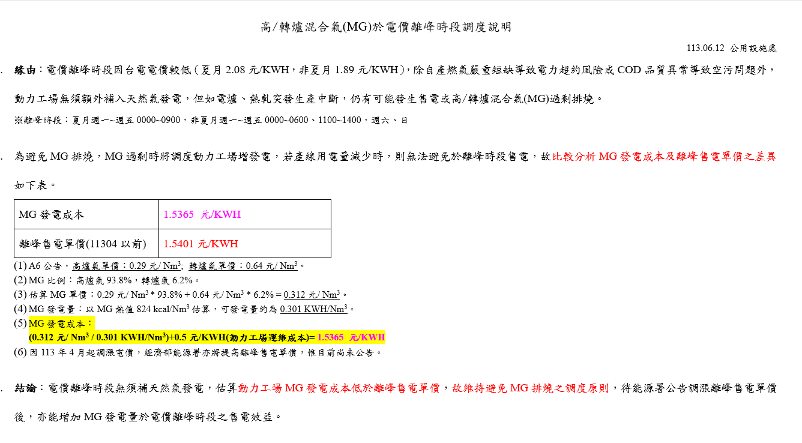
 | NG 相關資訊 |  |  |  |  |  | 夏尖峰 | 1
 | 牌價 | 13.9579 元/SM3 |  | x 1.056 = | 14.7395424 元/NM3 |  | 夏半尖峰 | 2
 | 天然氣熱值 |  | 9327 | 蒸氣轉換電力 |  | 2742 kcal | 夏離峰 | 3
 | 3.4015317287 NM3/hr |  | 可產生 1kWh |  |  |  | 夏週六半 | 4
 | = NG熱值 / 蒸氣轉換電力 = 9327 / 2742 |  |  |  |  |  | 非夏半尖峰 | 5
 | 天然氣發電成本 |  |  | 4.333207383 元/kWh |  |  | 非夏離峰 | 6
 | = NG牌價 (低溫) / (NG熱值 / 蒸氣轉換電力) |  |  |  |  |  | 非夏週六半 | 7
 |  |  |  |  |  |  | 售電變更日期 | 8
 |  |  |  |  |  |  | 非離 | 9
 |  |  |  |  |  |  | 離峰 | 10

Mixing熱質 = |  | BFG年度熱質*BFG年度總量 + LDG年度熱質*LDG年度總量
 |  | BFG年度總量+LDG年度總量 |  |  |  |  | 5/16~10/15 | A
 |  |  |  |  |  |  | 6/1~9/30 | B

